Cloud Concepts
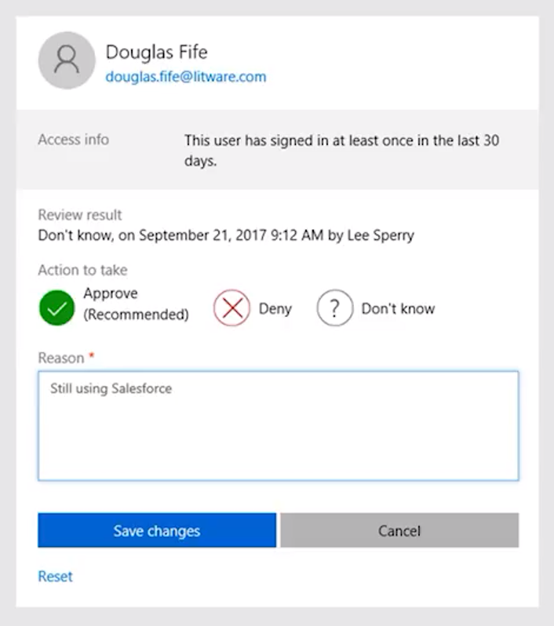
Cloud Concepts

Cloud computing |  |  |  |  |  |  |  | Digitální transformace
- je poskytování výpočetních služeb přes internet umožňující rychlejší inovace, flexibilní zdroje a úspory z rozsahu
 |  |  |  |  |  |  |  | větší zapojení se zákazníků |  | < -------------- > |  | transformace produktů
 |  |  |  |  |  |  |  |  | ^ |  |  |  | ^
Přínosy využívání Microsoft cloud |  |  | selling points |  |  |  |  |  | | |  |  |  | |
Zvýšení produktivity zaměstnanců (Productivity) |  |  |  |  |  |  |  |  | | |  |  |  | |
 | - Integrace různých aplikací, vždy dostupné aktuální verze, v rámci SaaS modelu vše pod správou Microsoftu |  |  |  |  |  |  |  | | |  |  |  | |
 | - Email, sdílení dat, chat, schůzky, prezentace, sociální sítě, uložiště, automatizace procesů |  |  |  |  |  |  |  | v |  |  |  | v
Moderní platforma pro spolupráci a výměnu dat (Collaboration) |  |  |  |  |  |  |  | podpora zaměstnanců |  | < -------------- > |  | optimalizace procesů
 | - Externí a interní uživatelé, práce ve skupinách/týmech
Zabezpečení a dodržování předpisů na podnikové úrovni (Security)
 | - Izolace tenantů, šifrování dat, podmíněný přístup
 | - Klasifikace dat, MFA, MFA lze propojit s on-premise aplikacemi
 | - Správa zařízení a dat, mazání zařízení a dat při neúspěšných pokusech o přihlášení
Dodržování bezpečnostních standardů a certifikací (Compliance)
 | - Služby M365 získaly několik průmyslových certifikací; PCI, ISO, NIST, HIPAA, GDPR a FedRAMP
 | - Compliance Manager; nástroj pro sledování, reportování a správu vaší úrovně dodržování zásad
Zjednodušení IT procesů a integrace správy
Snížení nákladů na provoz IT

Cloud computing |  |  |  | VS | On-Premise
Servery vlastní někdo jiný |  |  |  |  | Vlastníte servery
Někdo jiný najímá lidi z oblasti IT |  |  |  |  | Najímate IT pracovníky
Někdo jiný platí nebo pronajímá nemovitosti |  |  |  |  | Platíte nebo pronajímáte nemovitost
Vy jste zodpovědní za konfiguraci cloudových služeb a kódu, o zbytek se stará někdo jiný |  |  |  |  | Riskujete všechno

Modely nasazení v cloud |  |  |  |  |  |  | Výhody a aspekty používání cloudových služeb

Public Cloud |  |  | Vlastněné cloudovými službami nebo poskytovatelem hostingu |  |  |  | Spolehlivost (dostupnost) |  |  |  | Fault tolerace (odolnost vůči chybám)
 |  |  | Poskytuje zdroje a služby více organizacím a uživatelům |  |  |  | - schopnost zabránit lokálnímu selhání, jako je disk, napájecí zdroj atd |  |  |  | - schopnost systému pokračovat v provozu bez přerušení při poruše jedné nebo více jeho komponent
 |  |  | Přístup prostřednictvím zabezpečeného síťového připojení (obvykle přes internet)
 |  |  |  |  |  |  | Scalability (škálovatelnost)
Private Cloud |  |  | Organizace vytvářejí ve svém datovém centru cloudové prostředí |  |  |  | - schopnost podle potřeby zvyšovat nebo snižovat zdroje IT, aby uspokojila měnící se poptávku |  |  |  | Elasticity (elastičnost)
 |  |  | Organizace je odpovědná za provozování služeb, které poskytují |  |  |  |  |  |  |  | - schopnost rychle splnit obchodní požadavky
 |  |  | Neposkytuje přístup uživatelům mimo organizaci |  |  |  | Vertikální škálovatelnost: upgrade na větší server |  |  |  | - auto-scale pomocí horizontální škálovatelnosti (Azure VM Scale Sets)
 |  |  |  |  |  |  | Horizontální škálovatelnost: pořízení více serverů
Hybrid Cloud (Public + Private Cloud) |  |  | Poskytuje největší flexibilitu |  |  |  |  |  |  |  | Agility (agilita)
 |  |  | Organizace určují, kde mají své aplikace spouštět |  |  |  | Global reach (celosvětový dosah) |  |  |  | - schopnost rychle a efektivně se přizpůsobit nákladům v reakci na změny v obchodním prostředí
 |  |  | Organizace kontrolují požadavky na zabezpečení, dodržování předpisů nebo právní požadavky
 |  |  |  |  |  |  | Predictive cost considerations (prediktivní úvahy o nákladech)
 |  |  |  |  |  |  | - platíte za to co využíváte (pay-as-you-go) |  |  |  | Aktuálnost
 |  |  |  |  |  |  | - přehled o všech využívaných službách a jejich cenách |  |  |  | - vždy nejnovější bezpečnostní aktualizace
 |  |  |  |  |  |  |  |  |  |  | - nové funkce a nástroje cloud first

 |  |  |  |  |  |  | Porovnání kapitálových výdajů a provozních výdajů (CapEx vs OpEx)

 |  |  |  |  |  |  | Capital Expenditure (CapEx) |  |  |  | Operational Expenditure (OpEx)
 |  |  |  |  |  |  | - počáteční utrácení peněz za fyzickou infrastrukturu |  |  |  | - výdaje a fakturace služeb nebo produktů podle potřeby
 |  |  |  |  |  |  | - náklady z capexu mají hodnotu, která se časem snižuje |  |  |  | - výdaje jsou odečteny ve stejném roce
 |  |  |  |  |  |  |  |  |  |  | - prediktivní výše nákladů (předplatné apod.)

Kategorie cloudových služeb
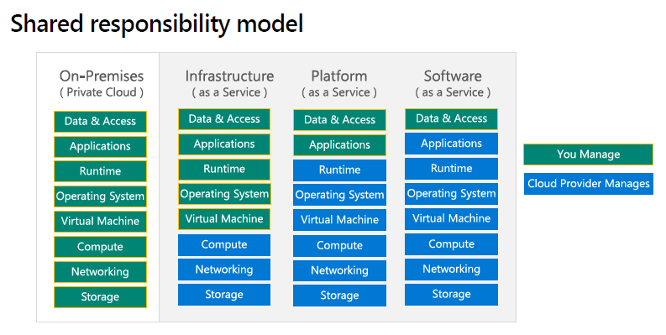
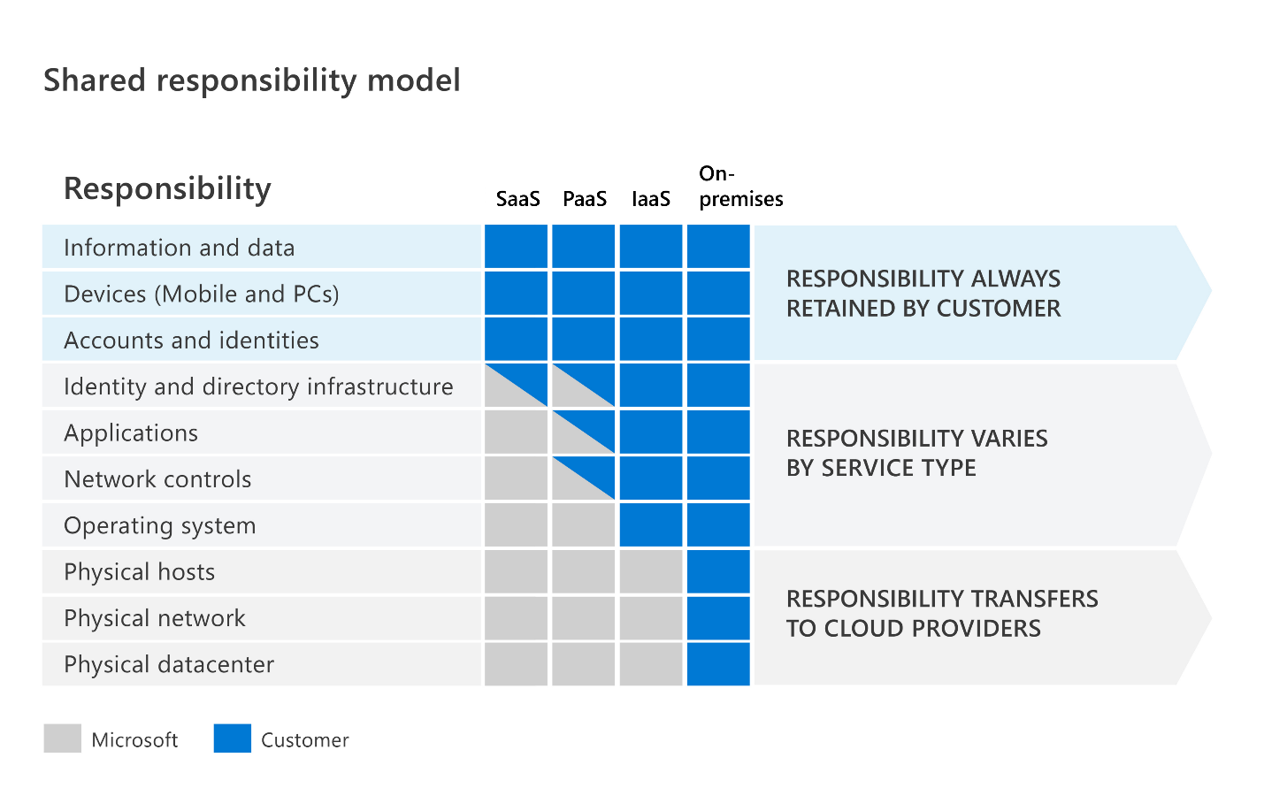

Infrastructure as a Service (IaaS) |  |  |  |  |  |  | Platform as a Service (PaaS)
- Budujte průběžnou IT infrastrukturu pronajímáním serverů, virtuálních strojů, úložišť, sítí a operačních systémů od poskytovatele cloudu |  |  |  |  |  |  | - Poskytuje prostředí pro vytváření, testování a nasazování softwarových aplikací; bez zaměření na správu základní infrastruktury
- Nejflexibilnější cloudová služba |  |  |  |  |  |  | - Zaměření na vývoj aplikací
- Běžně účtované dle využití (po minutě, hodině) |  |  |  |  |  |  | - Správa platformy je řešena poskytovatelem cloudu

Populární využití pro IaaS: |  |  |  |  |  |  | Populární využití pro PaaS:
- Vysoce výkonné počítačové clustery nebo grid computing |  |  |  |  |  |  | - Multiplatformní testování
- Webhosting |  |  |  |  |  |  | - Analytika
- Uložiště souborů |  |  |  |  |  |  | - Sofistikové vývojové nástroje
- Big Data analytika s vlastními nástroji |  |  |  |  |  |  | - Integrated Development Enviroment (IDE)

Příklad MS služeb: |  |  |  |  |  |  | Příklad MS služeb:
- Azure Compute (Virtual Machines), Azure Storage |  |  |  |  |  |  | - Azure Logic Apps, Azure Functions, Azure Web Jobs, Azure Automation
 |  |  |  |  |  |  | - Azure Kubernetes Services (AKS), Azure Cognitive Search (ACS), Content Delivery Network (CDN)
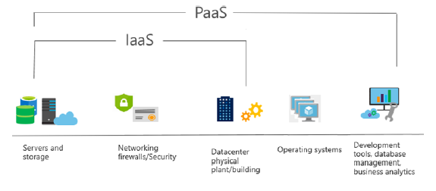
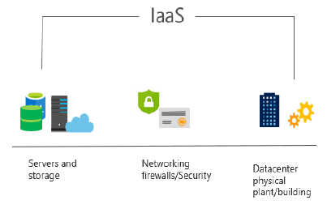

Software as a Service (SaaS) |  |  |  |  |  |  | Serverless Computing
- Produkt SaaS jsou plně nasazené aplikace, které jsou aktualizovány a spravovány poskytovatelem služeb |  |  |  |  |  |  | - Model provádění cloud computingu, ve kterém poskytovatel cloudu provozuje server a dynamicky spravuje alokaci prostředků stroje
- Administrátoři obvykle nemají k dispozici tolik konfiguračních nástrojů |  |  |  |  |  |  | - Cena je založena na skutečném množství zdrojů spotřebovaných aplikací, nikoli na předem zakoupených jednotkách kapacity
- Uživatelé platí za software, který používají na modelu předplatného - cenový model s průběžnými cenami
- Každá předplatitelská organizace je rozdělena do vlastního prostoru (často označovaného jako nájemci - tenants)
 |  |  |  |  |  |  | Azure Functions
 |  |  |  |  |  |  | - Kód, ve kterém běží vaše služba, a nikoli základní platforma nebo infrastruktura
Příklad MS služeb: |  |  |  |  |  |  | - Vytváří infrastrukturu založenou na události
- Microsoft 365, SharePoint Online, OneDrive for Business, Microsoft Teams, Power Platform
 |  |  |  |  |  |  | Azure Logic Apps
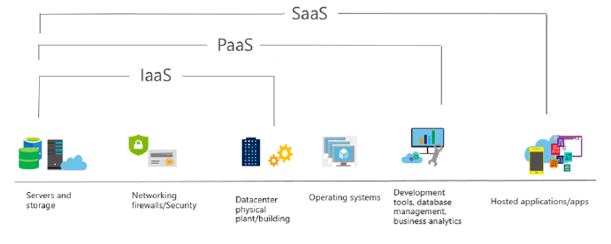
 |  |  |  |  |  |  | - Cloudová služba, která vám pomůže automatizovat a organizovat úkoly, obchodní procesy a pracovní postupy, když potřebujete
 |  |  |  |  |  |  | integrovat aplikace, data, systémy a služby

 |  |  |  |  |  |  | Další příklad serverless computingu:
 |  |  |  |  |  |  | - AWS Lambda

Terminologie

Tenant |  |  |  |  |  | Multi Factor Authentication (MFA)
- Nájemce, možnost mít více domén pod jedním tenantem |  |  |  |  |  | - Vícefázové ověření je v informatice proces, pomocí kterého se uživatel může bezpečně přihlásit k
- Možnost federace - vztah důvěry s jinými tenanty |  |  |  |  |  | webové stránce nebo aplikaci tím, že při autentizaci poskytne dva nebo více důkazů potvrzujících
 |  |  |  |  |  | jeho identitu: znalost, vlastnictví a charakteristika
Identita |  |  |  |  |  | - Dvoufázové ověření výrazně zvyšuje zabezpečení přidáním další vrstvy ochrany
- Identita definuje, kdo jsou uživatelé, jaká mají oprávnění, co mohou se svými oprávněními dělat
- Přidělena firmou (vlastník tenantu), která si služby pronajímá |  |  |  |  |  | Co víte (znalost) - Heslo, pin číslo, atd.
 |  |  |  |  |  | Co máte (vlastnictví) - Bezpečnostní token, OP s čipem, mobilní telefon, atd.
Druhy účtů: |  |  |  |  |  | Čím jste (biometrika) - Otisk prstu, snímek obličeje, DNA, atd.
Microsoft účet - Osobní účet
Microsoft 365 účet - Firemní/školní účet - přidělen, uživatel nemůže změnit |  |  |  |  |  | Aktivace MFA |  |  |  |  | Verze MFA dle licence:
 |  |  |  |  |  | Azure portal -> Uživatelé -> MFA podle uživatele -> Uživatelé |  |  |  |  | Security defaults
Typy identit |  |  |  |  |  | Admin portál -> Uživatelé -> Aktivní uživatelé -> MFA |  |  |  |  | - V každé licenci
Cloud identity |  |  |  |  |  |  |  |  |  |  | - MFA přes Auth App + hardware, software token
- Primárně přes Azure AD a M365 (admin center, azure portal, powershell, graph) |  |  |  |  |  | Možnosti jak se autentifikovat:
 |  |  |  |  |  | - SMS nebo textová zpráva |  |  |  |  | Azure AD Premium
Local identity |  |  |  |  |  | - Telefonát |  |  |  |  | - SMS nebo textová zpráva
- Primárně přes AD DS |  |  |  |  |  | - Jednorázový přístupový kód na hardwarovém nebo softwarovém tokenu |  |  |  |  | - Telefonát
 |  |  |  |  |  | - Výzva k potvrzení v registrované ověřovací aplikaci |  |  |  |  | - Heslo k aplikaci
Sync identity (Hybrid) |  |  |  |  |  |  |  |  |  |  | - Autentizace založená na obchodním scénáři
- Odkazuje na integraci on-premise poskytovatele identity (idP) s cloudovým idP |  |  |  |  |  | Passwordless |  |  |  |  | - MFA na základě rizikových podmínek (pouze v AAD P2)
- Změny provedené v jednom prostředí (obvykle v on-premise prostředí) jsou synchronizovány a zpřístupněny v cloudovém prostředí |  |  |  |  |  | - Windows Hello for Business
- Např. po propojení přes Azure AD Connect |  |  |  |  |  | - Microsoft Authenticator Application
Koncept synchronizované identity má tři základní koncepty dílčí konfigurace: |  |  |  |  |  | - FIDO2
 | - Synchronizovaná identita s cloudovou autentifikací
 | - Synchronizovaná identita s průchozí autentifikací
 | - Federativní identita

 | Všechny tyto konfigurace zahrnují volitelnou možnost synchronizace dat uživatelských hesel

Synchronizovaná identita s cloudovou autentifikací |  |  |  | Synchronizovaná identita s průchozí autentifikací |  |  |  |  |  | Federativní identita
- Konfigurace objektu adresáře organizace, který má být nahrazen v Azure AD |  |  |  | - Ve výchozím nastavení replikuje informace o účtu do Azure AD, ale |  |  |  |  |  | - Federovaná identita zpracovává ověřování identity v on-premise prostředí
Dvě možnosti konfigurace, s nebo bez hash hesla: |  |  |  | nesynchronizují se žádné hodnoty hash hesel |  |  |  |  |  | - Vyžaduje synchronizaci objektů adresáře do Azure AD
 | - Synchronizace hash hesel umožňuje uživateli Azure AD |  |  | - Místo toho se ověření hesla děje v on-premise prostředí |  |  |  |  |  | - AAD Connect poskytuje mechanismus pro konfiguraci federované identity přímo pro
 | používat stejné heslo jako odpovídající on-premise účet |  |  |  |  |  |  |  |  | Active Directory Federation Services (AD FS) a PingFederate z průvodce nastavením
 | - Autentifikace proběhne pomocí Azure AD se sync údaji |  |  | - AAD Connect nainstaluje ověřovacího agenta, který udržuje trvalé odchozí připojení se službou Azure AD
 | - Společnost Microsoft doporučuje také nasadit password writeback |  |  | - Z důvodu redundance se doporučuje nainstalovat více agentů autentizace |  |  |  |  |  | - Pokusy o ověření jsou přesměrovány z přihlašovacího portálu Azure
 | nebo samoobslužné resetování hesla (SSPR), aby když uživatel změní |  |  |  |  |  |  |  |  | AD na webový server hostující federovaný koncový bod služby IdP
 | své heslo v O365, bylo synchronizováno zpět do místního prostředí AD |  |  | - Komunikace služby ověřovacího agenta Azure AD je zabezpečena kryptografií s veřejným klíčem
 |  |  |  | - Každý agent má svůj vlastní veřejný a soukromý klíč, které se používají v procesu ověřování
 | Účet odpovědný za synchronizaci musí mít dvě specifické práva:
 |  | - Replicating Directory Changes |  | Příklad:
 |  | - Replicating Directory Changes All |  | - Když se uživatel pokusí přihlásit k prostředku chráněného ověřováním Azure AD,
 |  |  |  | proces přihlašování zašifruje identitu uživatele pomocí veřejných klíčů všech
 | Práva jsou automaticky přiřazena pomocí AD Connect anebo stačí |  |  | registrovaných ověřovacích agentů Azure AD a umístí tento požadavek do fronty
 | být součastí skupiny Domain Admins nebo Enterprise Admins |  |  | - Prostřednictvím trvalého připojení udržovaného ověřovacím agentem AAD Connect
 |  |  |  | místní agent vyzvedne požadavek ve frontě, dešifruje jej pomocí svého soukromého
 | Výchozí čas synchronizace je každých 30 minut, avšak změny hesel z |  |  | klíče a poté ověří pověření proti on-premise prostředí AD
 | on-premise do Azure AD jsou zpracovány ihned |  |  | - Odpověď se vrátí do služby Azure AD, aby se dokončil proces přihlášení
 |  |  |  | - Průchozí ověřování Azure AD vyžaduje pouze odchozí připojení na portu 443 ze serveru AAD Connect
 | - Bez synchronizace hash hesel se synchronizují veškeré údaje, kromě hesla
 | - Uživatelé musí udržovat hesla samostatně
 | - Autentifikace proběhne pomocí Azure AD s cloud heslem anebo
 | žádost proběhne přes jiného IdP

Podmíněný přístup (Conditional Access) |  |  |  |  |  | Autentifikace |  | Authentication
- Služby jsou dostupné pouze tehdy, jsou-li splněny podmínky, jako je členství ve skupině, soulad se zařízením, oblast sítě nebo MFA |  |  |  |  |  | Akt prokázání toho, kdo nebo co něco je (Azure AD)
 | - Uživatelé, skupiny, riziko přihlášení, plaftorma zařízení, lokace, klientské aplikace, stav zařízení, atd.
- Po splnění podmínek může být přístup povolen nebo zamítnut |  |  |  |  |  | Autorizace |  | Authorization
 | - Blokování přístupu |  |  |  |  | Udělení správné úrovně přístupu ke zdroji nebo službě (Role Based Access Control)
 | - Poskytování přístupu, ale vyžadující MFA
 | - Poskytování přístupu, ale vyžadování, aby zařízení splňovalo požadavky Intune |  |  |  |  | Auditing
 | - Vynucení omezeného používání relací, jako je zabránění uživatelům v místním zařízení otevírání dokumentů SharePointu |  |  |  |  | Sledování prostředků, které uživatel uživá, kdy, jak

 |  |  |  |  |  | Administration
Azure AD Access Review
- Umožňuje organizacím znovu certifikovat, ověřovat a auditovat přístup uživatelů ke zdrojům –
skupiny Office, skupiny Azure AD, integrované aplikace Azure AD, role Azure AD a role Azure RBAC
- Schvalte nebo zamítněte trvalý přístup zaměstnanců a hostů
- Vyberte recenzenty, které budou vlastníky skupin, jejich členy a jednotlivce v adresáři
- Doporučuje rozhodnutí recenzentovi na základě aktivity přihlášení uživatele
- Možnost nastavit opakované kontroly a automaticky uplatňovat rozhodnutí
- Součást licence EMS E5 anebo Azure AD P2

General
Microsoft 365 Services and Concepts
 |  |  |  |  |  |  |  |  |  |  |  |  | Demo tenant
 |  |  |  |  |  |  |  |  |  |  |  |  | demos.microsoft.com - například pro ukázku funkcí, hotová prostředí

- Microsoft 365 je kompletní, inteligentní řešení, včetně Office 365, Windows 10 a Enterprise Mobility + Security, které všem umožňuje být kreativní a spolupracovat bezpečně.

Licence
Home
Business |  | < 300 lidí | https://www.microsoft.com/cs-cz/microsoft-365/business#coreui-heading-hiatrep |  |  |  |  |  |  |  |  | Modely licencování
Microsoft 365 Business Basic |  |  |  |  |  |  |  |  |  |  |  | - V současné době existují dva základní modely získávání licencí: přímé licencování a nepřímé licencování
- Pouze cloudová řešení; OneDrive, Sharepoint, Exchange atd., bez desktop aplikací
Microsoft 365 Business Standard |  |  |  |  |  |  |  |  |  |  |  | Přímé licencování
- Basic + Desktop aplikace |  |  |  |  |  |  |  |  |  |  |  | - Týká se případů, kdy organizace provede přímý nákup, například prostřednictvím Microsoft Admin Center
Microsoft 365 Business Premium
- Standard + Security (AIP), Compliance (eDiscovery (case), GDPR, Defender for Business), Management (Intune) |  |  |  |  |  |  |  |  |  |  |  | Nepřímé licencování
 |  |  |  |  |  |  |  |  |  |  |  | - Týká se případů, kdy organizace nakupuje prostřednictvím smlouvy s partnerem nebo prodejcem
Enterprise |  | > 300 lidí | https://www.microsoft.com/cs-cz/microsoft-365/compare-microsoft-365-enterprise-plans
Microsoft 365 E1 |  |  |  |  |  |  |  |  |  |  |  | Cloud Solution Provider (CSP)
- Pouze cloudová řešení; OneDrive, Sharepoint, Exchange atd., bez desktop aplikací |  |  |  |  |  |  |  |  |  |  |  | - Organizace navazují fakturační vztah s poskytovatelem, který nakupuje jejich jménem a prodává licence zákazníkovi
Microsoft 365 E3
- Cloud (např. OneDrive neomezené uložiště, Mailbox 100 GB) + Desktop |  |  |  |  |  |  |  |  |  |  |  | Microsoft Open |  |  | (obsahuje Open Value, Open Value Subscription a Open License)
Microsoft 365 E5 |  |  |  |  |  | + |  |  |  |  |  | - Program Open License umožňuje zákazníkům zakoupit licence prostřednictvím prodejce, obvykle pro menší organizace
- E3 + Security, Compliance |  |  |  |  |  |  |  | Add ons |  |  |  | (více než 5 míst a obvykle méně než 500)
Microsoft 365 F3 - Frontline workers |  |  |  |  |  |  |  | - Lze přikoupit funkcionality z jiných plánů |  |  |  | Koncem roku 2021, zákazníci, kteří si chtějí zakoupit licence přes Open License budou přesměrováni na CSPs
- Pracovníci skladu, v terénu |  |  |  |  |  |  |  | (např. Azure AD P1 apod.)
(OneDrive pouze 1TB, Mailbox 2 GB) |  |  |  |  |  |  |  |  |  |  |  | Enterprise Agreement (EA)
 |  |  |  |  |  |  |  |  |  |  |  | - Program, který je určen pro větší organizace (více než 500 uživatelů nebo zařízení) a
Education |  | školství |  |  |  |  |  |  |  |  |  | může zahrnovat cloudové služby a softwarové licence dohromady
- Kompatibilní s protějšky řady E
- K dispozici za výrazně zvýhodněné sazby pro oprávněné organizace |  |  |  |  |  |  |  |  |  |  |  | Microsoft Products and Services Agreement (MPSA)
 |  |  |  |  |  |  |  |  |  |  |  | - Struktura nákupního účtu navržená pro organizace, které používají produktové fondy a seskupení ke stanovení ceny služeb
Platební modely: |  |  |  |  |  |  |  |  |  |  |  | - Organizace musí mít více než 250 uživatelů nebo zařízení
- Lze měsíčně nebo ročně
Kreditní karta, bankovní účet |  |  |  |  |  |  |  |  |  |  |  | Services Provider License Agreement (SPLA)
Faktura |  |  |  |  |  |  |  |  |  |  |  | - Licenční Struktura navržená pro nezávislé dodavatele softwaru a poskytovatele služeb,
Předplacený produktový klíč |  |  |  |  |  |  |  |  |  |  |  | kteří chtějí licencovat a hostovat aplikace a služby pro zákazníky

Government |  |  |  |  |  |  |  |  |  |  |  | Select Plus
 |  |  |  |  |  |  |  |  |  |  |  | - Jedná se o nákupní mechanismus zaměřený na velké organizace s řadou přidružených společností, které chtějí nakupovat jako jeden subjekt.
 |  |  |  |  |  |  |  |  |  |  |  | - Není již k dispozici komerčním zákazníkům, ale je k dispozici veřejnému sektoru

Support v M365

Service-level agreements (SLA) |  |  |  |  |  |  |  |  |  |  |  | Service Health Status
- SLA je závazek poskytovatele služeb poskytovat definovanou úroveň dostupnosti a spolehlivosti |  |  |  |  |  |  |  |  |  |  |  | - Získejte informace o stavu různých služeb M365
- V případě M365 zahrnuje SLA pro provoz 99,9% dostupnost, s výjimkou plánovaných odstávek
- Microsoft poskytuje mechanismus, jak získat zpět část vašeho účtu jako kredity za služby, pokud nesplní podmínky SLA, pár poznámek: |  |  |  |  |  |  |  |  |  |  |  | The Service Health Dashboard |  |  | admin.microsoft.com -> Health -> Service Health
 | - Nároky musí být zaslány na zákaznickou podporu společnosti Microsoft a měly by obsahovat podrobnosti o výpadku služby, |  |  |  |  |  |  |  |  |  |  | - Dashboard obsahuje aktuální zdravotní stav všech služeb M365
 | jako je časová osa a trvání, počet dotčených uživatelů a lokalit a kroky, které jste podnikli k vyřešení problému. |  |  |  |  |  |  |  |  |  |  | - Dashboard zobrazí nejpodrobnější a nejkomplexnější informace o všech probíhajících nebo vyřešených problémech
 | - Reklamace musí být doručena do konce kalendářního měsíce následujícího po měsíci, kdy k události došlo
 |  |  |  |  |  |  |  |  |  |  |  | The Service Status page |  |  | status.office365.com
Výše kreditu dle nesplněných SLA |  |  |  |  |  |  |  |  |  |  |  | - Užitečné, pokud se nemůžete přihlásit do admin centra M365 - může být problém s portálem pro správu
Procento měsíční dostupnosti |  | Servisní kredit
< 99,9 % |  | 25% |  |  |  |  |  |  |  |  |  | The Microsoft 365 Status Twitter feed
< 99 % |  | 50%
< 95 % |  | 100%

Vytváření žádosti o podporu |  |  | admin.microsoft.com -> Support -> New service request |  |  |  |  |  |  |  |  |  |  | Feedback
 |  |  |  |  |  |  |  |  |  |  |  |  |  | - In app
Kategorizace severity: |  |  | Business |  |  |  | Enterprise, Edu, Gov |  |  | Zvýšené možnosti podpory |  |  |  | - Feedback site
Severity A | Critical business impact |  | 24/7 availability, 1-hour response |  |  |  | 24/7 availability, 1-hour response |  |  | Ano |  |  |  | - Feedback hub
Severity B | High business impact |  | Business hours availability, no response commitment |  |  |  | 24/7 availability, next day response |  |  | Ano, do 2 hodin response |  |  |  | - Tech community
Severity C | Medium business impact |  | Business hours availability, 1-hour response |  |  |  | 24/7 availability, 1-hour response |  |  | Ano, do 4 hodin response |  |  |  | - UserVoice

Možnost zakoupení placených servisních a podpůrných smluv:
- Služba, nazvaná Premier Support, přichází s přístupem k pojmenovanému manažerovi podpory, který může jednat s proaktivními i reaktivními problémy, přímá podpora na místě firmy (on-site)
- Služba, FastTrack, znamená, že vaše organizace se může spojit s odbornými inženýry společnosti Microsoft, projektovými manažery a prostředky, které vám pomohou nasadit služby Microsoft 365 a vyřešit problémy

Pre sales support
Community
Microsoft Support and Recovery Assistant Tool (MSRA)
- Nástroj Microsoft Support and Recovery Assistant spouští testy ke zjištění příčin chyb a nabízí nejlepší řešení nalezeného problému
- Momentálně zvládne opravit problémy s Office, Microsoft 365 nebo Outlookem. Pokud nezvládne problém vyřešit, navrhne další kroky a pomůže vás zkontaktovat s podporou Microsoftu

Služby zahrnuté v Microsoft 365
Office 365 |  |  |  | portal.office.com |  |  |  |  |  |  |  | Microsoft 365 Admin Center |  |  |  | admin.microsoft.com |  | portal.microsoft.com
- Software as a Service nabízející nejnovější nástroje pro spolupráci společnosti Microsoft |  |  |  |  |  |  |  |  |  |  |  | - Centrální umístění pro správu uživatelů a služeb Microsoft 365
- Office 365 je podmnožina Microsoft 365, forma pořízení pronájmu licence |  |  |  |  |  |  |  |  |  |  |  | - Každá služba má také specializovaný portál:
- Některé z těchto služeb existují jako on-premise verze: |  |  |  |  |  |  |  |  |  |  |  |  | - Centrum pro správu SharePointu
 | - SharePoint Server |  |  |  |  |  |  |  |  |  |  |  | - Centrum správy Exchange
 | - Exchange Server |  |  |  |  |  |  |  |  |  |  |  | - Centrum správy toku
 | - Server Skype pro firmy |  |  |  |  |  |  |  |  |  |  |  | - atd.
 | - Power BI Server |  |  |  |  |  |  |  |  |  |  | - Zabezpečení založené na modelu oprávnění Role Based Access Control (RBAC):
- Office 365 vždy získá funkce před on-premise verzí |  |  |  |  |  |  |  |  |  |  |  |  | - Globální správce
- Mnoho funkcí je k dispozici pouze ve verzi těchto nástrojů pro Office 365 |  |  |  |  |  |  |  |  |  |  |  |  | - Specializovaný administrátor:
 |  |  |  |  |  |  |  |  |  |  |  |  | - Správce SharePointu
 |  |  |  |  |  |  |  |  |  |  |  |  | - Správce Exchange + Správce Teams
Microsoft 365 Apps for Business |  |  |  |  |  |  |  |  |  |  |  |  | - atd.
- Desktop aplikace; Word, Excel, PowerPoint, Outlook, OneNote, Publisher, Access

Licencování a aktivace Office edic
Office Professional 2016 or later
- Fixní cena |  |  |  |  |  |  |  |  |  | Způsoby nasazení
- Trvalá licence: nákup jednou, žádné další platby
- Software může být licencován na zařízení nebo uživatele |  |  |  |  |  |  |  |  |  | Group policy
 |  |  |  |  |  |  |  |  |  | SCCM

Microsoft 365 Apps
- Licencování založené na předplatném |  |  |  |  |  |  |  |  |  | Tips:
- Licencování je založeno na identitě uživatele: musí být k němu přiřazen účet AAD + licence M365 Apps |  |  |  |  |  |  |  |  |  | - M365 Apps se aktivuje přes internet - musí mít připojení k internetu
- M365 Apps lze nainstalovat až na 5 různých počítačů, 5 tabletů a 5 mobilních telefonů s jednou licencí pro jednoho uživatele |  |  |  |  |  |  |  |  |  | - Platnost předplatného se kontroluje každých 30 dní
- Uživatelé aktivují své předplatné přihlášením se svým tenantem |  |  |  |  |  |  |  |  |  | - Pokud platnost nelze zkontrolovat (např. zařízení je offline více než 30 dní), sada M365 bude v režimu se sníženou funkčností
 |  |  |  |  |  |  |  |  |  |  |  |  | - může pouze prohlížet a tisknout dokumenty, nemůže upravovat ani vytvářet
Servisní a aktualizační kanály |  |  |  |  |  |  |  |  |  | - Když uživatel opustí organizaci, jeho identita je obvykle deaktivována a jeho licence je vrácena do fondu organizace
 |  |  |  |  |  |  |  |  |  | - Všechny budoucí edice (2019 a novější) budou založeny na novější architektuře nasazení nazvané Click-to-Run (C2R)
Aktuální kanál (Current Channel)
- Aktualizace pro nejnovější funkci Office s měsíční kadenci |  |  |  |  |  |  |  |  |  | Způsoby nasazení
- Nejlepší pro testování nadcházejících funkcí
- Sestavení ve vydání aktuálního kanálu jsou podporována, dokud nebude k dispozici další aktuální vydání kanálu |  |  |  |  |  |  |  |  |  | Samoinstalace z cloudu |  |  | portal.office.com
 |  |  |  |  |  |  |  |  |  | - Uživatelé mohou kliknutím na odkaz ke stažení přímo na portálu Office 365 zahájit proces instalace
Měsíční kanál Enterprise (Monthly Enterprise Channel)
- Nejlepší pro uživatele, kteří hledají nové funkce a jsou ochotni poskytnout zpětnou vazbu |  |  |  |  |  |  |  |  |  | Nasazení z cloudu pomocí ODT (Office Deployment Tool) |  |  |  |  | ke stažení |  | config.office.com
- Není určeno pro širokou distribuci |  |  |  |  |  |  |  |  |  | - Nasaďte Office z Office CDN |  |  |  |  | - vytvoří XML konfigurační soubor
- Vydáno druhé úterý v měsíci a jsou podporovány po dobu 2 měsíců (predictable) |  |  |  |  |  |  |  |  |  | - ODT pomůže správcům IT určit konfigurace; jazyk, kanál aktualizace, produkty
 |  |  |  |  |  |  |  |  |  | - Dobrá volba pro mobilní zařízení, která nejsou často v podnikové síti
Semi-Annual Enterprise Channel
- Výchozí kanál pro aktualizace M365 |  |  |  |  |  |  |  |  |  | Nasazení z místního zdroje s ODT
- Aktualizace jsou jedna v lednu a další v červenci |  |  |  |  |  |  |  |  |  | - Správci mohou vytvořit místní zdrojové úložiště pro ukládání nejnovějších aktualizací a služeb Office
- Podpora pro pololetní vydání trvá 14 měsíců |  |  |  |  |  |  |  |  |  | - Lze udržovat aktuální aktualizace pro každý z kanálů
 |  |  |  |  |  |  |  |  |  | - ODT se pak používá ke kontrole, které konfigurace jsou dodávány do koncových bodů

 |  |  |  |  |  |  |  |  |  | Nasazení z místního zdroje pomocí SCCM
 |  |  |  |  |  |  |  |  |  | - ODT není potřeba, SCCM má již zabudovanou službu pro M365 Apps (Office 365 Client Management)

Microsoft 365 Cloud services
SharePoint Online |  |  | domain-admin.sharepoint.com |  |  | Exchange Online |  |  | admin.exchange.microsoft.com |  |  |  | Tasks by Planner
- Webová správa podnikového obsahu |  |  |  |  |  | - Hostovaný e-mail pro podnikání |  |  |  |  |  |  | - Řízení drobných úkolů pro týmy
- Intranetová platforma |  |  |  |  |  | - E-mail, kalendář, úkoly
- Funkce externího sdílení |  |  |  |  |  | - Uživatel komunikuje s aplikací Outlook
3 hlavní použití SharePointu: |  |  |  |  |  | - Používá bránu ochrany pošty, Exchange Online Protection (EOP), ke |  |  |  |  |  |  | Microsoft To-Do
 | -Týmová síť, lidé mohou upravovat, pro kolaboraci |  |  |  |  | správě spamu, podezřelého malwaru a obsahuje anti-phishing metody |  |  |  |  |  |  | - Řízení osobních a přidělených úkolů (z Planneru - Tasks by Planner)
 | - Komunikační síť, kdekdo nemůže upravovat, pro informace |  |  |  |  |  |  |  |  |  |  |  | - Může vytvářet seznamy, úkoly a připomenutí
 | - OneDrive for Business (ODFB) |  |  |  |  |  |  |  |  |  |  |  | - V outlooku lze z mailů udělat úkoly (flag)

OneDrive for Business |  |  | domain.onedrive.com |  |  | Microsoft Teams |  |  | admin.teams.microsoft.com
- Úložný prostor pro osobní pracovní dokumenty |  |  |  |  |  | - Nástroj pro okamžitý chat v Office 365
- SharePoint v pozadí |  |  |  |  |  |  | - Skupinový chat
- Mezi 1 TB a neomezeným úložištěm pro každého uživatele |  |  |  |  |  |  | - Chat 1:1
- Aplikace OneDrive pro firmy umožňuje synchronizovat soubory na ploše |  |  |  |  |  |  | - Schůzky
 |  |  |  |  |  | - Nástupce Skype for Business
 |  |  |  |  |  | - SharePoint jako back-end pro sdílení souborů
 |  |  |  |  |  | - Schopnost integrovat boty a další aplikace LOB

Microsoft Forms
- Nástroj pro průzkum, který umožňuje vytvářet různé otázky a sestavovat odpovědi
- Autoři si mohou prohlédnout odpovědi na otázky, stáhnout výstup nebo odpovědi nebo dokonce poslat otázky do databázových tabulek pro další analýzu

Bookings |  |  |  |  |  |  |  | Microsoft Viva
- Umožněte zákazníkům plánovat schůzky a rezervovat si schůzky s lidmi v organizaci |  |  |  |  |  |  |  | - Pomáhá vám vybudovat lepší pracovní a produktivní návyky pomocí analytiky a přehledů z M365
 |  |  |  |  |  |  |  | - Microsoft Viva je platforma možností zaměstnanců, která propojuje komunikaci, znalosti, výuku, zdroje informací a přehledy a začleňuje je do pracovního procesu
Lists |  |  |  |  |  |  |  | Skládá se z modulů:
- Vytvářejte nebo spravujte seznamy úkolů prostřednictvím Teams, SharePoint Online nebo aplikace |  |  |  |  |  |  |  | Viva Connections
 |  |  |  |  |  |  |  | - Zkušenosti se značkovými aplikacemi v Microsoft Teams, které jsou optimalizovány tak, aby umožňovaly prostředí pro informační pracovníky a pracovníky v první linii.
Visio |  |  |  |  |  |  |  | - Brána ke zkušenostem zaměstnanců s možností spravovat obsah a nástroje, které chcete poskytovat, prostřednictvím rychlého přístupu k datům a úkolům, relevantním zprávám, komunikacím, lidem a zdrojům.
- Diagramy |  |  |  |  |  |  |  | - Postaveno na stávajících možnostech v Microsoft 365, jako jsou SharePoint, Teams, Yammer a Stream.

Sway |  |  |  |  |  |  |  | Viva Insights |  | (dřívě odděleně Workplace Analytics a MyAnalytics, nyní dohromady)
- Dynamická prezentace v online prostoru |  |  |  |  |  |  |  | - Microsoft Viva Insights identifikuje vzory spolupráce, které ovlivňují produktivitu, efektivitu pracovní síly a zapojení zaměstnanců.
- Lze poslat odkaz a spustí se prezentace v podobě webové stránky |  |  |  |  |  |  |  | - Sada Viva Insights obsahuje aplikaci Microsoft Teams, webové funkce a pokročilé analytické nástroje, které pomáhají lidem a
 |  |  |  |  |  |  |  | firmám prosperovat díky statistikám založeným na datech a ochraně soukromí a doporučením ke zlepšení produktivity a pohody
Microsoft Stream |  |  |  |  |  |  |  | - Individual, Managers, Organization
- Soukromá služba hostování videa uvnitř vašeho nájemce
 | - Novinky společnosti |  |  |  |  |  |  | Viva Topics
 | - Školení |  |  |  |  |  |  | - Viva Topics používá umělou inteligenci k automatickému uspořádání obsahu a odborných znalostí napříč vašimi systémy a týmy do souvisejících témat, jako jsou projekty, produkty, procesy a zákazníci
 | - Vlog generálního ředitele |  |  |  |  |  |  | - Tento obsah se zobrazuje jako tematické stránky a tematická centra – vytvořené a aktualizované umělou inteligencí – které umožňují odborníkům kultivovat a sdílet znalosti s jednoduchostí podobnou wiki
 | - atd. |  |  |  |  |  |  | - Také se zobrazí jako tematické karty, které poskytují znalosti v aplikacích Outlook, SharePoint a Office
Může také organizovat "živé akce"
 |  |  |  |  |  |  |  | Viva Learning
 |  |  |  |  |  |  |  | - Viva Learning je centralizované výukové centrum v Microsoft Teams, které vám umožní bezproblémově integrovat výukové a budovatelské dovednosti do vašeho dne
Yammer |  |  |  |  |  |  |  | - Ve Viva Learning může váš tým objevovat, sdílet, doporučovat a učit se z knihoven obsahu poskytovaných vaší organizací a partnery
- Podniková sociální síť |  |  |  |  |  |  |  | - Na jednom místě shromažďuje obsah z LinkedIn Learning, Microsoft Learn, Microsoft 365 Learning, obsah školení třetích stran a váš vlastní interní obsah
- Vnitřní a vnější sítě
- Umožňuje sdílet znalosti a budovat komunity

Microsoft Power Platform
- Nástroje Power Platform jsou primárně navrženy jako nástroje s nízkým nebo žádným kódem, které umožňují lidem bez vývojářského zázemí vytvářet aplikace, pracovní postupy a vizualizace dat
- Nástroje Power Platform sdílejí konfigurační objekty zvané konektory, které se používají k definování vstupů, výstupů a dalších informací, které se používají k připojení k aplikacím a službám

Power Automate (dříve Flow) |  |  |  |  |  | PowerApps |  |  |  |  |  |  | Power BI
- Automatizace obchodních procesů, toků |  |  |  |  |  | - Sada pro rychlý vývoj aplikací pro vlastní podnikové aplikace |  |  |  |  |  |  | - Řešení obchodní analýzy, které vám umožní vizualizovat vaše data a sdílet statistiky napříč vaší organizací
- Vytvořeno pro náročné uživatele |  |  |  |  |  | - SharePoint uložiště, na menší apps stačí |  |  |  |  |  |  | - Připojuje se ke stovkám zdrojů dat
- Není vyžadováno žádné kódování |  |  |  |  |  | - Dataverse, relační databáze pro větší apps |  |  |  |  |  |  | - Snadno vytvářejte sestavy a řídicí panely
- Integruje se s více než 200 službami |  |  |  |  |  | - Integruje se s více než 200 službami |  |  |  |  |  |  | - Nutná licence pro publikování
 | - Microsoft i externí služby |  |  |  |  |  | - Microsoft i externí služby
 |  |  |  |  |  | Lze vytvářet 3 typy aplikací:
 |  |  |  |  |  |  | - Canvas
 |  |  |  |  |  |  | - Model-driven
 |  |  |  |  |  |  | - Portal

Microsoft 365 Compliance Center |  |  |  | compliance.microsoft.com
- Konfigurace požadavků na shodu s předpisy
- Konfigurace zásad uchovávání a prevence ztráty dat
- Přístup k upozorněním, protokolování a auditování dat

Windows 10 Enterprise (v budoucnu Windows 11)
- Základní součást Microsoft 365
- Nejvhodnější pro středně velké až velké organizace
- Zařízení lze spravovat pomocí Intune nebo SCCM

Součástí Windows 10 Enterprise jsou bezpečnostní služby:
- Microsoft Defender for Endpoint (MDE), chrání počítače před kybernetickými hrozbami, dává bezpečnostní doporučení, automatická vyšetřování
- Windows Information Protection (WIP), poskytuje bezpečnostní mechanismy pro citlivá/podstatná data, aby neopustily společnost
- Windows Hello for Business (WHFB), využívá biometrická data s jedinečnými kódy PIN zařízení, snižuje riziko spojené s phishingovými útoky na přihlašovací údaje

Windows as a Service (WaaS)
- Windows 10 lze dodávat jako součást Microsoft 365 a řídí se modelem předplatitelských služeb
- Kontinuální posun životního cyklu

Servisní model Windows 10 (service models) |  |  |  |  |  |  |  |  |  | Kanály aktualizace (servicing channels)
Feature Update |  |  |  |  |  |  |  |  |  | - Servisní kanály představují způsob, jak zjistit, jak často budou koncoví uživatelé dostávat aktualizace funkcí a kvality do jejich zařízení s Windows 10
- Nová vydání systému Windows 10, která obsahují nové funkce
- Vychází dvakrát až třikrát ročně |  |  |  |  |  |  |  |  |  | Windows Insider Program for Business
 |  |  |  |  |  |  |  |  |  | - Získejte aktualizace funkcí měsíce předtím, než budou zveřejněny
Quality Update |  |  |  |  |  |  |  |  |  | - Musí být zapnuto v nastavení Windows 10, měsíční vydání, vyžaduje registraci
- Kumulativní měsíční aktualizace, ke kterým dochází v „patch Tuesday“ (2. úterý každého měsíce) |  |  |  |  |  |  |  |  |  | - Většinou k použití na testovacích laboratorních/pilotních počítačích
- Povinné měsíční vydání, které obsahuje opravy údržby i opravy nesouvisející se zabezpečením
 |  |  |  |  |  |  |  |  |  | Pololetní kanály (SAC), General Availability
Nasazení aktualizací (servicing tools) |  |  |  |  |  |  |  |  |  | - Získejte aktualizace funkcí, jakmile budou zveřejněny nebo o několik měsíců později
- Windows Update |  |  |  |  |  |  |  |  |  | - Většinou jej používá většina vašich produkčních počítačů, 18 měsíční životní cyklus
- Windows Update for Business (WUfB)
- Windows Server Update Services (WSUS) |  |  |  |  |  |  |  |  |  | Kanál dlouhodobého servisu (LTSC)
- Microsoft Intune |  |  |  |  |  |  |  |  |  | - Dříve známá jako Long Term Servicing Branch (LTSB)
- Endpoint Configuration Manager (dříve SCCM) |  |  |  |  |  |  |  |  |  | - Většinou se používá pro kritické pracovní stanice, kterým mohou aktualizace funkcí způsobovat problémy
 |  |  |  |  |  |  |  |  |  | - Chcete-li mít tuto možnost, musíte nainstalovat verzi Windows 10 LTSC
Desktop as a Service (DaaS)
Azure Virtual Desktop (AVD), dříve WVD |  |  |  | <name>.wvd.microsoft.com |  |  |  |  |  | Aktualizační okruhy (deployment rings)
- AVD je služba, která nasazuje desktopové Windows a aplikace M365 v Azure |  |  |  |  |  |  |  |  |  | - Deployment rings v klientovi Windows jsou podobné skupinám implementace, které většina organizací vytvořila pro předchozí velké upgrady revizí
- Umožňuje vzdálené přihlášení z jakéhokoli zařízení (webový prohlížeč) |  |  |  |  |  |  |  |  |  | - Jsou jednoduše metodou k oddělení zařízení do časové osy nasazení
- I přes telefon s aplikací Microsoft Remote Desktop
- Lze zabezpečit pomocí RBAC, MFA a podmíněného přístupu |  |  |  |  |  |  |  |  |  | Preview = Windows Insider kanál
- AVD umožňuje více relací ve Windows 10 -> více uživatelů přihlášených do jednoho virtuálního stroje současně |  |  |  |  |  |  |  |  |  | Targeted (Limited) = Semi-Annual kanál (GA)
 |  |  |  |  |  |  |  |  |  | Broad = Semi-Annual kanál (GA), ale rozdělit po časových vlnách
 |  |  |  |  |  |  |  |  |  | Critical = Long Term Servicing Channel
Windows 365 |  |  |  | windows365.microsoft.com
- Nasazení desktopových Windows v cloudovém prostředí
- Fixní cena, uživatel/měsíc oproti AVD, kde se platí dle skutečného využití
- Jednoduší nasazení a administrativa než AVD
- Menší kontrola nad prostředky, menší přizpůsobitelnost nez AVD, nemožnost škálovat
- Jedna relace pro jednoho uživatele

Windows 10 security features

Microsoft Defender Antivirus |  |  |  |  |  |  |  |  |  | Windows Defender Credential Guard
- Antimalware, který může chránit počítače se systémem Windows 10 a Windows Server |  |  |  |  |  |  |  |  |  | - Komponenta zodpovědná za izolaci tajemství, která se používají v celém počítači, aby se zabránilo neoprávněnému přístupu

Windows Defender Application Control |  |  |  |  |  |  |  |  |  | BitLocker
- Umožňuje spouštění pouze autorizovaných aplikací na počítačích uživatelů |  |  |  |  |  |  |  |  |  | - Šifrování celého disku integrované s čipem Trusted Platform Module v zařízení a operačním systémem Windows 10

Microsoft Defender Application Guard |  |  |  |  |  |  |  |  |  | Windows Information Protection (WIP) |  |  | dřívě EDP
- Izoluje nedůvěryhodné weby, které jsou otevřeny v izolovaném kontejneru podporujícím technologii Hyper-v, odděleně |  |  |  |  |  |  |  |  |  | - Chrání před únikem dat oddělující osobní a firemní data
od hostitelského operačního systému

Windows Hello for Business (WHFB)
- Nahrazuje hesla silnou dvoufaktorovou autentizací (2FA) na počítačích a mobilních zařízeních
pomocí specifického PIN nebo biometrického pověření zařízení, které nelze zachytit ani přehrát na jiných zařízeních

Enterprise Mobility + Security (EMS)
- Microsoft Enterprise Mobility + Security je inteligentní platforma pro správu a zabezpečení mobility
- Vychází v licenci E3 nebo E5
- Pomáhá chránit a zabezpečit vaši organizaci a umožňuje vašim zaměstnancům pracovat novými a flexibilními způsoby

Azure AD Premium (AADP) |  |  |  |  |  |  |  |  |  | Microsoft Intune |  |  |  | endpoint.microsoft.com
- Vychází v licenci Premium 1 a Premium 2 |  |  |  |  |  |  |  |  |  | - Umožňuje na dálku spravovat a vymazat zařízení
 |  |  |  |  |  |  |  |  |  | - Ujistěte se, že zařízení a aplikace splňují bezpečnostní požadavky (aktualizace, šifrování --> podmíněný přístup)
AAD P1 je součástí EMS E3
- Umožňuje MFA, dynamické skupiny pro přidělení licencí a aplikací, podmíněný přístup, self-service password reset (SSPR), password write-back |  |  |  |  |  |  |  |  |  |  | Cloudová služba správy podnikové mobility:
- Přiřazení dynamických skupin umožňuje změny licencí nebo přiřazení automaticky na základě vlastností AD uživatele nebo zařízení |  |  |  |  |  |  |  |  |  |  |  | - Mobile Device Management (MDM)
- Podmíněný přístup je nástroj v AAD, který umožňuje prosazovat firemní politiku
 |  |  |  |  |  |  |  |  |  |  |  | - Mobile Application Management (MAM)
AAD P2 je součástí EMS E5
- Můžeme prosazovat zásady přihlašování založené na riziku pro MFA, PIM
- Můžeme použít detekci uniklých přihlašovacích údajů, zda nebyli šířeny na dark webu

Azure Information Protection (AIP) |  |  |  |  |  |  |  |  |  | Privileged Identity Management (PIM)
- Klasifikujte a chraňte dokumenty a e-maily |  |  |  |  |  |  |  |  |  | - Funkce, která uživatelům umožňuje používat proces žádosti o zvýšení přístupu k provádění administrativních úloh (Just-in-Time)
- Součástí licencí EMS E3 nebo EMS E5 |  |  |  |  |  |  |  |  |  | - PIM je součástí EMS E5
Vytvořte pravidla jako: |  |  |  |  |  |  |  |  |  | - Nahrazuje staticky přidělená admin práva
 | - Pokud má dokument určitý štítek, nelze jej sdílet externě |  |  |  |  |  |  |  |  | - Automatický nebo ruční požadavek
 | - Vodoznak na dokumentech
 | - Zákaz přeposílání emailů, odepisování všem
 |  |  |  |  |  |  |  |  |  | Microsoft 365 Defender portal |  |  |  | security.microsoft.com
- S licencí E3 nutno manuálně zadat, s licencí E5 lze automatizovat |  |  |  |  |  |  |  |  |  | - Portál Microsoft 365 Defender klade důraz na rychlý přístup k informacím, jednodušší rozvržení a sdružování souvisejících informací pro snadnější použití

Microsoft Defender for Endpoint (MDE) |  |  | (dříve Microsoft Defender Advanced Threat Protection (ATP)) |  |  |  |  |  |  | Microsoft Defender for Cloud Apps (MDCA) |  |  | (dříve Microsoft Cloud App Security (MCAS))
- Pokročilá ochrana proti hrozbám využívající senzory chování, analýzy zabezpečení napříč |  |  |  |  |  |  |  |  |  | - MDCA lze použít k detekci shadow IT aplikací ve vašem prostředí a také k vyhodnocení rizikových faktorů
různými službami společnosti Microsoft a Threat Intelligence (TI) od lovců a bezpečnostních týmů společnosti Microsoft |  |  |  |  |  |  |  |  |  | - MDCA je součástí EMS E5
- Microsoft Defender for Endpoint vkládá technologii zabudovanou do Windows 10 a cloudových služeb Microsoftu |  |  |  |  |  |  |  |  |  | - Automaticky hodnotí a hodnotí více než 16 000 cloudových aplikací podle toho, jak jsou bezpečné
- Nasazení on-premise |  |  |  |  |  |  |  |  |  | - Data jsou shromažďována přímo z firewallu
 |  |  |  |  |  |  |  |  |  | - Lze automatizovat proces, když dojde k alertu (pozastavení uživatele, požadavek na opětovné přihlášení uživatele, upozornění uživatele)

Microsoft Defender for Identity (MDI) |  |  | (dříve Azure Advanced Threat Protection) |  |  |  |  |  |  | Microsoft Defender for Office 365 (MDO) |  |  | (dříve Office 365 Advanced Threat Protection)
- Microsoft Defender for Identity používá signály služby Active Directory k identifikaci, |  |  |  |  |  |  |  |  |  | - Detekce a analýza hrozeb primárně zaměřená na hrozby založené na e-mailech
detekci a vyšetřování pokročilých hrozeb, kompromitovaných identit a škodlivých
zasvěcených akcí zaměřených na vaši organizaci |  |  |  |  |  |  |  |  |  | Defender for Office 365 Plan 1 je součástí EMS E3 a Business Premium
- Je součástí EMS E5 |  |  |  |  |  |  |  |  |  | - Safe Links, Safe Attachments funkce - vyhodnocuje obsah a odkazy v karanténě z hlediska hrozeb, Anti-phishing protection
- Poskytuje statistiky, analýzy a upozornění na podezřelé aktivity
- Poskytněte jasné informace o incidentu na jednoduché časové ose pro rychlé třídění |  |  |  |  |  |  |  |  |  | Defender for Office 365 Plan 2 je součástí EMS E5, A5, Office 365 E5
 |  |  |  |  |  |  |  |  |  | - Přidává tréninkové kampaně hrozeb zaměřené na koncové uživatele, průzkumník hrozeb a možnosti automatického vyšetřování a reakce

Microsoft Advanced Threat Analytics (ATA) |  |  |  |  |  |  |  |  |  | Microsoft Advanced Threat Protection (ATP)
- On-Premises platforma, která pomáhá chránit před cílenými kybernetickými útoky |  |  |  |  |  |  |  |  |  | - Jedná se o revidovaný žánr ATA odpovědný za azurový cloud
- Analyzuje síťový provoz za účelem vytvoření profilu chování o uživatelích a dalších entitách |  |  |  |  |  |  |  |  |  | - Microsoft ATP provádí on-premise varovnou diagnostiku s cloudovým šetřením a oznámením
- Součástí licencí EMS E3 nebo EMS E5 |  |  |  |  |  |  |  |  |  | - Hybridní instalace
- Technologie ATA detekuje více podezřelých aktivit a zaměřuje se na několik fází řetězce zabíjení kybernetických útoků, včetně; |  |  |  |  |  |  |  |  |  | - V rámci společnosti Microsoft je oprávnění ATP uděleno podnikům a sadě EMS E5
 | - Průzkum (Reconnaissance ) |  |  |  |  |  |  |  |  | Skládá se z:
 | - Cyklus laterálního pohybu (Lateral movement cycle) |  |  |  |  |  |  |  |  |  | - MDI
 | - Dominance domény (Domain Dominance) |  |  |  |  |  |  |  |  |  | - MDE
 |  |  |  |  |  |  |  |  |  |  | - MDO

Microsoft 365 Admin Center

Uživatelé a skupiny
- Skupiny lze použít napříč službami pro přiřazení bezpečnostních oprávnění, distribuci e-mailů, týmovou spolupráci a další

Typy skupin |  | portal.microsoft.com -> Týmy a skupiny -> Aktivní týmy a skupiny |  |  |  |  |  |  |  |  |  |  |  |  | Soukromí
Microsoft 365 |  |  |  |  |  |  | Distribuční seznam |  |  |  |  |  |  |  | Soukromá
- Používá se pro týmovou spolupráci |  |  |  |  |  |  | - Používá se s exchange online |  |  |  |  |  |  |  | - Přiřazení/vyjmutí ze skupiny může pouze vlastník skupiny
- Vytvoří skupinový email pro spolupráci - může kontaktovat všechny členy této skupiny |  |  |  |  |  |  | - Odešle e-maily všem členům seznamu
- Umožňuje vytvářet skupiny pro Microsoft Teams |  |  |  |  |  |  | - Nemožnost videt historii |  |  |  |  |  |  |  | Veřejná
 |  |  |  |  |  |  |  |  |  |  |  |  |  |  | - Lidé se můžou připojovat/odpojovat dle libosti
Zabezpečení |  |  |  |  |  |  | Zabezpečení s podporou pošty
- Objektům můžeme přidávat povolení k přístupu k určitým zdrojům (SharePoint) |  |  |  |  |  |  | - Má všechny funkce distribuční skupiny a navíc může být použit k řízení přístupu k OneDrive a SharePoint
- Nemusí mít vlastníka |  |  |  |  |  |  | - Musí mít vlastníka

Sdílené poštovní schránky |  |  |  |  |  |  |  |  |  | Host vs. Externí uživatel
- Účet, který má s sebou mailbox, ke kterému má přístup více uživatelů
- V Outlooku se tváří jako další účet, lze s ním pracovat -> lze odesílat emaily za ten sdílený mailbox |  |  |  |  |  |  |  |  |  | Host
(odesláné emaily se ukládají do NAŠÍ schránky) |  |  |  |  |  |  |  |  |  | - Člověk co byl pozván do tenantu a má tam svoji host identitu
 |  |  |  |  |  |  |  |  |  | - Může mít přístup do SP, součást Teamu a podobně
 |  |  |  |  |  |  |  |  |  | - Moznost pozvat přes Teams (email) -> automaticky účet typu host
Přiřazené skupiny |  |  |  | Dynamické skupiny
- Přiřazené skupiny jsou statické |  |  |  | - Dynamické skupiny umožňují dotazování Azure na základě |  |  |  |  |  | Externí uživatel
- Objekty přiřazujete ručně |  |  |  | atributu spojeného s identitou |  |  |  |  |  | - Přidáni k hovoru (pozvánka emailem), nemají identitu
 |  |  |  | - Členství je založeno na atributech |  |  |  |  |  | - Nelze přiřadit k Teamum

Přidání uživatele
Ručně
Pomocí šablon (templates) |  |  | Users -> Active users -> User templates
- Skvělé pro úsporu času a standardizaci nastavení, když přidáváte více uživatelů
- Šablony jsou zvláště užitečné, pokud máte uživatele, kteří sdílejí mnoho společných vlastností, jako jsou ti, kteří mají stejnou roli a pracují na stejném místě, a ti, kteří vyžadují stejný software
- Můžete mít například tým techniků podpory, kteří pracují ve stejné kanceláři

Kontakty |  |  |  |  |  |  |  |  |  | Uživatelé s účtem Host
- Kontakty jsou lidé mimo vaši organizaci, které chcete, aby každý mohl najít |  |  |  |  |  |  |  |  |  | - Uživatelé typu Host se můžou účastnit schůzek, chatovat v ‎Teams‎, prohlížet si dokumenty organizace a využívat další funkce
- Všechny zde uvedené osoby najdete v ‎Outlook‎ v sekci Lidé v ‎Microsoft 365‎ |  |  |  |  |  |  |  |  |  | - Přes Azure AD
- Například externí spolupracovníci, nechceme jim dávat účet |  |  |  |  |  |  |  |  |  | - Omezená práva

Role

Role |  | (Role Based Access Control - RBAC) |  |  |  |  |  |  |  | Správní jednotky (Administrative Units)
- Pro administrátory představují role prostředek k přidělování administrátorských oprávnění ve vašem prostředí Azure/Microsoft 365 |  |  |  |  |  |  |  |  |  | - Podobný koncept jako OUs v AD DS, ačkoliv člen může být členem více správních jednotek
- Role poskytují způsob, jak přesně vidět, jaká práva jsou přiřazena uživateli nebo skupině |  |  |  |  |  |  |  |  |  | - Administrativní jednotka je prostředek Azure AD, který může být kontejnerem pro další prostředky Azure AD
- Identitám lze přiřadit více rolí |  |  |  |  |  |  |  |  |  | - Administrativní jednotky omezují oprávnění v roli na jakoukoli část vaší organizace, kterou definujete |  |  |  | portal.microsoft.com -> Role -> Správní jednotky
 |  |  |  |  |  |  |  |  |  | - Můžete například použít administrativní jednotky k delegování role administrátora Helpdesku na regionální specialisty podpory, takže uživatelé mohou spravovat uživatele pouze v regionu, který podporují.
Nejčastější role: |  |  |  |  | Obecná doporučení týkající se rolí:
- Global admin |  | - SharePoint admin |  |  | - Nemít více než 4 globální správce a ne méně než 2
- Billing admin |  | - Exchange admin |  |  | - Kdykoli je to možné, přidělte administrátorům co |  |  |  |  | - Je vyžadována licence Azure AD Premium pro každou Správní jednotku
- Helpdesk admin |  | - Teams administrator |  |  | nejméně tolerantní role |  |  |  |  | - Je vyžadována licence Azure AD Free pro každého člena Správní jednotky
- License admin |  |  |  |  | - Vyžadovat vícefaktorové ověření (MFA) pro všechny
 |  |  |  |  | administrátory a koncové uživatele

Licence

Vaše produkty |  |  |  |  |  |  |  |  |  | Fakturační účty
- Seznam zakoupených produktů |  |  |  |  |  |  |  |  |  | - Fakturační účty umožňují spravovat vaše nákupní vztahy s Microsoftem
 |  |  |  |  |  |  |  |  |  | - Každý fakturační účet obsahuje definující informace o vaší organizaci, například adresy, kontaktní údaje a veškeré potřebné informace k daním.

Licence |  |  | portal.microsoft.com -> Fakturace -> Licence |  |  |  | portal.azure.com -> AAD -> Licence
- Aktivuje/deaktivuje funkce, které mohou vaši uživatelé využívat

Prostředky (Resources)
- Lze zakládat účty (něco jako sdílené mailbox) akorát pro vybavení, sdílené prostředky
- Lze je pak vidět v kalendáři (např. místnosti, auta) - lze je pak rezervovat

Weby (Sites)
- Sharepoint sites jsou v podstatě kontejnery pro informace

Sestavy (Reports) |  |  |  | admin.microsoft.com -> Sestavy

Centrun zpráv (Message center) |  |  |  | admin.microsoft.com -> Stav -> Centrum zpráv
- Plánované změny a informace
- Proaktivní

Stav služby (Service Health Alerts) |  |  |  | admin.microsoft.com -> Stav -> Stav služby
- Umožňuje zobrazit problémy a stav všech služeb, které jsou k dispozici ve vašich aktuálních předplatných
- Reaktivní

Security and Compliance |  |  |  |  |  |  |  |  |  |  |  | Zero Trust
Oblasti zájmu M365 Security and Compliance: |  |  |  |  |  |  |  |  |  |  |  | - Zero Trust předpokládá, že vše je v otevřené a nedůvěryhodné síti, dokonce i zdroje za firewally
 | - Identita |  |  |  |  |  |  |  |  |  |  | podnikové sítě. Model nulové důvěry funguje na principu „nikomu nevěř, vše ověřuj“
 | - Zařízení |  |  |  |  |  |  |  |  |  |  | - Schopnost útočníků obejít konvenční kontroly přístupu ukončuje jakoukoli iluzi, že tradiční
 | - Aplikace |  |  |  |  |  |  |  |  |  |  | bezpečnostní strategie jsou dostatečné. Tím, že již nedůvěřujeme integritě podnikové sítě, je
 | - Data |  |  |  |  |  |  |  |  |  |  | posílena bezpečnost
 | - Infra |  |  |  |  |  |  |  |  |  |  | - V praxi to znamená, že již nepředpokládáme, že heslo je dostatečné k ověření uživatele, ale
 |  |  |  |  |  |  |  |  |  |  |  | přidáváme vícefaktorovou autentizaci, která poskytuje další kontroly. Namísto udělení přístupu ke
Hrozby: |  |  |  |  |  |  |  |  |  |  |  | všem zařízením v podnikové síti mají uživatelé povolen přístup
 | - Únik dat |  |  | ---- Data
 | - Bruteforce (dictionary) |  | > |  |  |  |  |  |  |  |  | - Verify explicitly
 | - Phishing |  |  |  | Identita |  |  |  |  |  |  | - Use least privilege
 | - Spear Phishing |  |  |  |  |  |  |  |  |  |  | - Assume breach
 | - Ransomware
 | - DDoS |  |  | ---- Dostupnost (infrastruktura)

Auditing |  |  | compliance.microsoft.com -> Audit |  |  |  |  |  |  |  |  | eDiscovery |  |  | compliance.microsoft.com -> eDiscovery
- Auditování určuje, která akce byla provedena kterou identitou a kdy byly tyto akce provedeny |  |  |  |  |  |  |  |  |  |  |  | - Každý dokument uložený na OneDrive, SharePoint, dokonce i Teams je indexován, takže je dostupný pro vyhledávání

Retention |  |  | compliance.microsoft.com -> Data lifecycle management -> Microsoft 365 -> Retention Policies |  |  |  |  |  |  |  |  | Vyhledávání lze nakonfigurovat tak, aby vyhledávalo data na základě určitých podmínek, například:
- Uchovávání je proces, který uchovává kopie dat dokumentu v průběhu jeho životního cyklu |  |  |  |  |  |  |  |  |  |  |  | - Jména příloh
- Uchovávání informací je důležitou součástí pomoci organizacím dodržovat regulační povinnosti a obchodní požadavky |  |  |  |  |  |  |  |  |  |  |  | - Důležitost
 |  |  |  |  |  |  |  |  |  |  |  | - Velikost
1) Data, která jsou zachována prostřednictvím zásad uchovávání, nejprve přejdou do Knihovny uchování a poté se odstraní |  |  |  |  |  |  |  |  |  |  |  | - Autoři
2) Data, která projdou běžným dvoufázovým mazáním |  |  |  |  |  |  |  |  |  |  |  | - Změněno kým
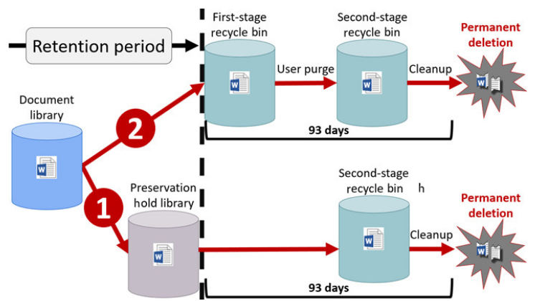
 |  |  |  |  |  |  |  |  |  |  |  | - Jazyk
 |  |  |  |  |  |  |  |  |  |  |  | - Cesta
 |  |  |  |  |  |  |  |  |  |  |  | - Název
 |  |  |  |  |  |  |  |  |  |  |  | atd.

 |  |  |  |  |  |  |  |  |  |  |  | Role oprávnění eDiscovery:
 |  |  |  |  |  |  |  |  |  |  |  | Manažeři eDiscovery
 |  |  |  |  |  |  |  |  |  |  |  | - Hledejte obsah v jejich organizaci a zobrazte náhled nebo exportujte výsledky vyhledávání
 |  |  |  |  |  |  |  |  |  |  |  | - Manažeři mohou přistupovat a spravovat pouze případy, které vytvořili

 |  |  |  |  |  |  |  |  |  |  |  | Administrátoři eDiscovery
 |  |  |  |  |  |  |  |  |  |  |  | - Administrátoři mohou také přistupovat a spravovat jakýkoli případ vyhledávání, který je vytvořen v jejich organizaci

Klasifikace a ochrana |  |  | security.microsoft.com -> Classification -> Retention labels (poté přes SharePoint admin center přidat na site)
- M365 pomáhá klasifikovat a chránit dokumenty uložené na OneDrive, SharePoint nebo lokálně, stejně jako e-mailové zprávy
- Používá Azure Information Protection (AIP)
- Štítky lze nakonfigurovat tak, aby umožňovaly nebo zakazovaly možnost pořizovat snímky obrazovky, kopírovat obsah nebo jej tisknout
- Štítky lze také použít k tomu, aby lidé nemohli upravovat příjemce zprávy nebo je přeposílat jiným

Metody použití klasifikace:
- Outlook
- Office aplikace jako Word, Excel
- Pravidla přenosu Exchange Online, která upravují konkrétní vlastnosti zprávy během jejího přenosu
- Security and Compliance Center data loss prevention (DLP) pravidla
- Průzkumník Windows používající klienta jednotného označování AIP
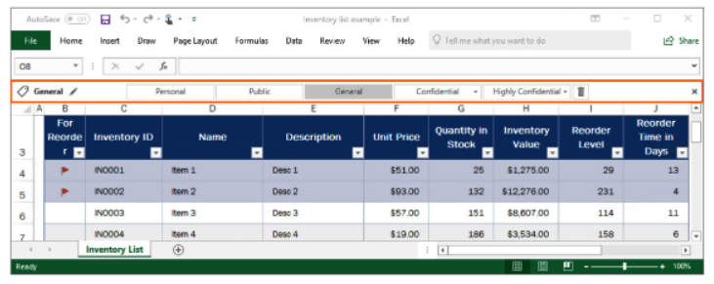

Service Trust Portal (STP) |  |  |  | servicetrust.microsoft.com
- Obsahuje informace o dohodnutých standardech pro zabezpečení a manipulaci s daty
- Uživatelé STP si mohou stáhnout auditní zprávy vytvořené externími auditory a získat přehled z whitepaperů od
Microsoftu, které poskytují podrobnosti o tom, jak cloudové služby Microsoftu chrání vaše data a jak můžete
spravovat zabezpečení cloudových dat a dodržování předpisů pro vaši organizaci

Základ přístupu společnosti Microsoft k ochraně osobních údajů je postaven na následujících šesti principech:
 | - Control |  | - Strong legal protection
 | - Transparency |  | - No content based targeting
 | - Security |  | - Benefit to you

Skládá se z dvou komponent:
- Trust documents
- Compliance Manager

Trust documents |  |  |  |  |  |  |  |  |  | Compliance Manager

 |  |  |  |  | TODO

Device Management
Microsoft Endpoint Manager
 |  |  | (MEM)

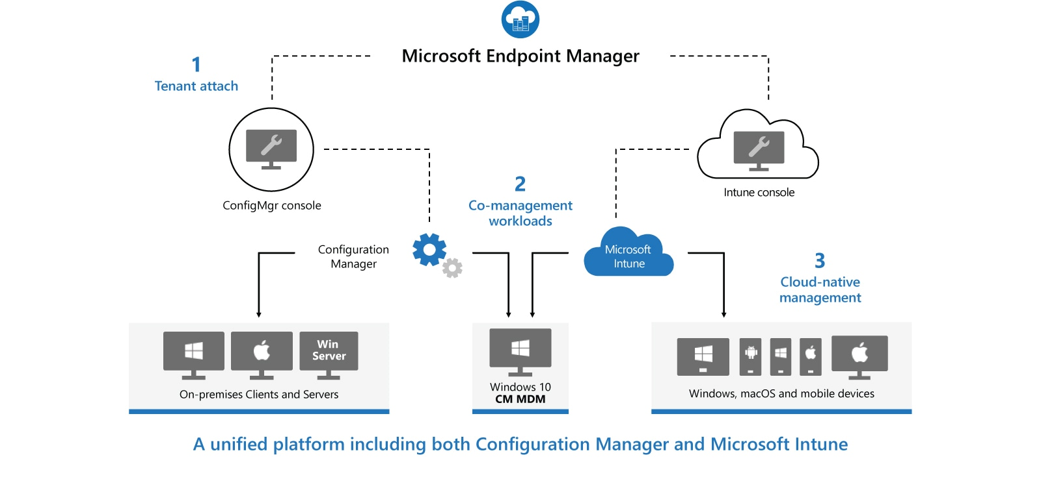

Microsoft Endpoint Configuration Manager | (MECM) | (dříve System Center Configuration Manager - SCCM) |  | Microsoft Intune
- Configuration Manager je místní řešení pro správu stolních počítačů, serverů a přenosných počítačů, které jsou ve vaší síti nebo na internetu |  |  |  | - Intune je 100% cloudový poskytovatel správy mobilních zařízení (MDM) a správy mobilních aplikací (MAM) pro vaše aplikace a zařízení
- Můžete ji povolit v cloudu pro integraci s Intune, Azure Active Directory (AD), Microsoft Defender for Endpoint a dalšími cloudovými službami |  |  |  | - Umožňuje řídit funkce a nastavení na zařízeních s Androidem, Androidem Enterprise, iOS/iPadOS, macOS a Windows 10
- Použijte Configuration Manager k nasazení aplikací, aktualizací softwaru a operačních systémů. Můžete také monitorovat dodržování předpisů, |  |  |  | - Integruje se s dalšími službami, včetně Azure Active Directory (AD), obránců mobilních hrozeb, šablon ADMX, Win32 a vlastních obchodních aplikací a dalších
dotazovat a reagovat na klienty v reálném čase a mnoho dalšího
- MECM se doporučuje používat v prostředí s více než 1000 zařízení

Microsoft Deployment Toolkit | (MDT)

 |  |  |  | Autopilot
 |  |  |  | - Dostane vaše zařízení do Intune přímo z výroby (tento nástroj se používá k připojení zařízení s
 |  |  |  | předkonfigurovaným nastavením v cloudu a doméně a automaticky konfiguruje všechna nastavení)
Windows Deployment Services | (WDS)
- Umožňuje síťovou instalaci operačních systémů Windows, což snižuje složitost a náklady ve srovnání s manuálními instalacemi
- Koncová zařízení musí být nakonfigurována ke spuštění pomocí PXE-boot
- Pro nasazení potřebujeme soubory boot.wim a install.wim, které můžeme získat z Windows 10 ISO
- Referenční počítač nainstalujeme přes install.wim, nainstalujeme potřebné aplikace -> sysprep (zobecní OS) -> Windows Image Capture a máme k dispozici refereční image, který nasazujeme na síť
- U koncového zařízení přes F12 provedeme spuštění přes síť a zavede se do souboru boot.wim, který náš provede procesem instalace

Windows Assessment and Deployment Toolkit | (WADK)
- WADK je základní sadou nástrojů pro nasazení klientských a serverových operačních systémů Microsoft Windows
- Nástroje sady Windows ADK slouží pro přizpůsobení operačního systému Windows a jeho automatizované distribuci v cílovém prostředí

Windows Server Update Services | (WSUS)
- WSUS je služba zajišťující aktualizaci softwaru pro operační systémy Microsoft Windows
- WSUS je lokálně spravovaná alternativa ke službě Microsoft Update
- Používáním služby Windows Server Update Services mohou administrátoři plně spravovat distribuci aktualizací, uvolněných prostřednictvím Automatických aktualizací, do počítačů ve firemní síti

WIM soubory

Zachytit operační systém OS a vytvořit install.wim soubor
Deployment and Imaging Tools Enviroment -> copype amd64 c:\winpe
makewinpemedia /iso "c:\winpe" "c:\winpe\PE64.iso" |  |  | vytvoříme winPE prostředí do iso souboru
- v klientovo PC spustíme sysprep (generalize) and shutdown
- boot klienta z PE64.iso
- přidelit IP, DNS a mountnout network share(Z) kam uložíme zachycený image
- pomocí DISKPART přidělit hlavnímu disku písmeno (třeba X)
dism /capture-image /imagefile:Z:\win10custom.wim /capturedir:X:\ /name:"Windows 10 Custom"

answer file vložit do sysprep složky
unattend.xml
sysprep.exe

Vytvořit install.wim soubor pro WDS
- Mountnout Windows10.iso -> zkopírovat soubor Install.esd
dism /Get-WimInfo /WimFile:Windows10Install.esd |  | zjistíme jaké verze Windows máme k dispozici, zaznamenat si číslo Indexu !!!
dism /export-image /SourceImageFile:Windows10Install.esd /SourceIndex:5 /DestinationImageFile:C:\naseWimSlozka\Win10-Pro.wim /Compress:max /CheckIntegrity
- Přidat vytvořený install.wim soubor do Install Images

Vytvořit boot.wim soubor pro WDS
- Mountnout Windows.iso -> zkopírovat soubor boot.wim
- Přidat do Boot Images

Ostatní
Stanovení a implementace osvědčených postupů

Definujte požadavky na služby a funkce
- Vyhodnoťte, jaké služby a funkce, které jsou v různých produktech, odpovídají vašim obchodním cílům a záměrům

Definujte uživatelské profily nebo persony
- Microsoft doporučuje kategorizovat zaměstnance do profilů nebo osob na základě jejich umístění v rámci organizace;
 | - Jako jsou uživatelé C-suite, pracovníci v první linii nebo znalostní pracovníci, pracovní role nebo některá další obchodní kritéria
- Dle kategorizace lze lépe přiřadit licence a služby

Naplánujte si základní linii
- Je důležité stanovit základní linii požadovaných funkcí nebo služeb, které se vztahují na všechny uživatele

Jednotlivé funkce versus balíček
- Organizace obvykle nenasazují všechny funkce nebo produkty dostupné v balíčku
- Často však, pokud existují dvě nebo více požadovaných služeb nebo funkcí, je nákladově efektivnější zvolit balíček SKU

Zvažte doplňky
- Někdy je potřeba pouze produkt nebo služba (např. Exchange Online Archiving) z požadované SKU

Licencování

Cloud Solution Provider program
- CSP program je navržen pro partnery společnosti Microsoft a prodejce s přidanou hodnotou (VAR) jako způsob, jak rozvíjet dlouhotrvající holistická partnerství se zákazníky

Při hodnocení programu CSP musíme určit následující charakteristiky:
- Minimálně jedno místo
- Počet míst, která lze měsíčně změnit
- Účtovací frekvence je měsíční (někdy se označuje jako průběžná platba, pay as you go)
- K dispozici jsou všechny produkty Microsoft Online Services
- Smlouva má minimální dobu trvání 1 rok

Životní cyklus služby v Microsoft 365

Release stages
Služby MS obecně procházejí následujícími fázemi dostupnosti:

Private preview
- Nejranější fáze dostupnosti
- Schopnost a stabilita produktu prochází mnoha změnami
- Obvykle pouze na pozvání |  |  | Obě preview verze mohou být společností Microsoft kdykoli bez předchozího upozornění zrušena
- Nedoporučuje se pro regulované/produkční použití
 |  |  | Modern lifecycle policy
Public preview |  |  | - Společnost Microsoft podá oznámení minimálně 12 měsíců před koncem servisní podpory
- Obvykle otevřené pro každého zákazníka s kvalifikovaným předplatným
- Produkty a služby ve veřejném náhledu obvykle obsahují určitou dokumentaci, i když nemusí být úplná
- Obvykle funguje, ale stále by neměl být považován za připravený k výrobě |  |  |  | Microsoft 365 Roadmap |  | www.microsoft.com/en-us/microsoft-365/roadmap
 |  |  |  | - Roadmap je centrálním místem pro každého, kdo má zájem vidět, co se chystá
General availability |  | GA |  | - Byl vytvořen, aby vám pomohl plánovat, komunikovat změny a plně využívat výhody vašeho předplatného Microsoft 365
- GA znamená, že produkt dozrál do bodu, kdy může být uvolněn k nákupu všem zákazníkům
- Produkty v GA lze považovat za připravené k production |  |  |  | Roadmap seskupuje funkce do tří fází aktualizace:
 |  |  |  |  | - In development
Když produkt nebo služba skončí, dosáhne fáze end of support |  |  |  |  | - Rolling out
 |  |  |  |  | - Launched
End of Support
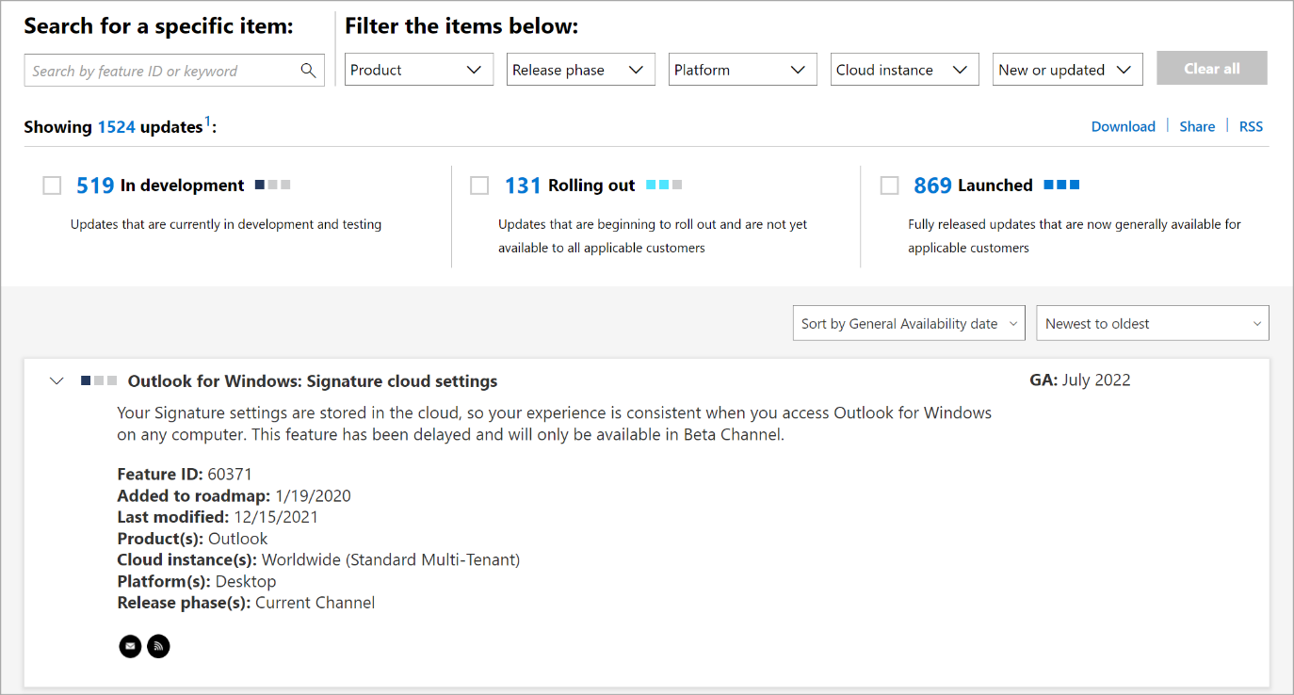
- Jakmile produkt nebo služba dosáhne konce podpory, nebude již dostávat aktualizace ani asistovanou podporu
- Zákazníkům se doporučuje migrovat na nejnovější verzi produktu nebo služby

